GitとSubversionの比較
GitとSubversionの比較

■集中型と分散型
<Subversion>
集中型バージョン管理システム。
１つの共有リポジトリに対して、開発者全員で編集・コミットし合って開発を進めていきます。

<Git>
分散型バージョン管理システム。
共有リポジトリのほかに、自分専用のリポジトリをローカルPCに持ち、その上で作業をしていきます。
ローカルリポジトリは共有リポジトリを丸ごとコピーしたもので、今までのファイルの状態やコミット履歴、コメントなど、リポジトリの状態すべてが含まれています。
日々の作業内容はローカルリポジトリにコミットし、作業が一段落したところで共有リポジトリに反映して開発を進めていきます。

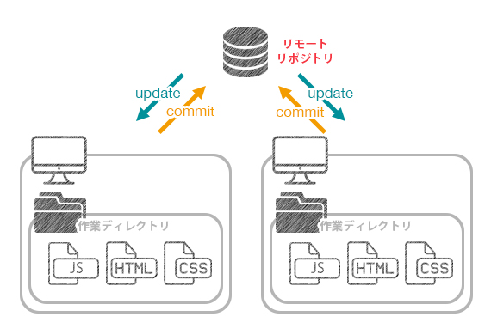
集中型の構造（SVN）
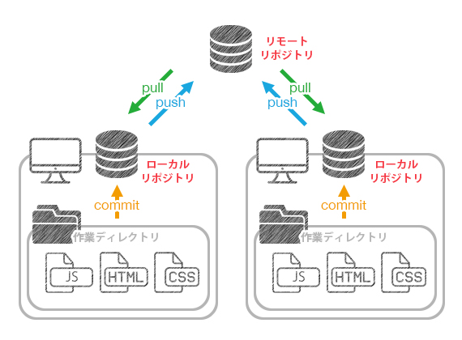
分散型の構造（Git）

※ロック機能
Gitにはファイルのロック機能がありません。
競合が起きたら手動でマージすれば良いというのがGitの考え方です。

※リビジョン番号の付け方
Subversionでは1つのリポジトリに対してcommitが行われるため､リビジョン番号は連番になります。
Gitでは複数のローカルリポジトリに対してcommitが行われ、さらに共有リポジトリにpushされるため、
連番ではなくハッシュ値が使われます。

■データ管理の考え方
<Subversion>
差分を記録してバージョン管理します。
実ファイルは最初の１つだけで、あとは差分だけを記録していきます。
そのため、リポジトリ容量を節約できます。
<Git>
スナップショットを記録してバージョン管理します。
コミットをするとき、その時の全ファイルの状態のスナップショットを撮り、記録していきます。
実ファイルがいくつも存在することになるので、その分容量が必要になります。
（容量節約のため、ファイルに変更が無い場合は、既に格納してある以前のファイルへのリンクを格納します。）

例：1～100を記述したファイルに対して、最後の行に「101」を加えてコミットした場合
Subversionでは、「101」の箇所のみを差分として保持します。
Gitでは、1～100を記述したファイルと、1～101を記述した両方のファイルを保持します。

バージョン間の差分取得をするとき、
Subversionでは隣り合ったバージョンでなければ、バージョン間の変更を足し合わせて計算しなければなりません。
Gitではそれぞれのバージョンのファイルを取り出して比較するだけなので、差分取得が速いというメリットがあります。

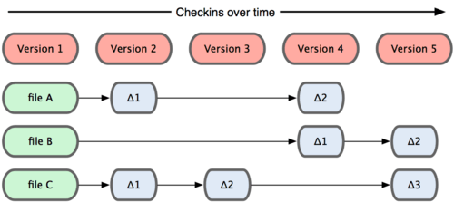
差分を管理（SVN）
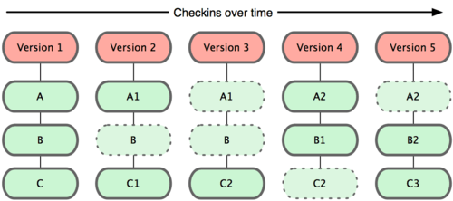
スナップショットを管理（Git）

■ブランチ
<Subversion>
Subversionにはブランチという機能がなく、簡易コピーという機能で疑似的にブランチを再現しています。
簡易コピーを使ってディレクトリをコピーすることで、コピー元とは別々のリビジョンを持つことができます。
例えばtrunkからブランチを切るとき、branches内に新規にディレクトリができ、trunkの内容がコピーされたものが作られます。
つまりSubversionで「ブランチを切る」とは、ディレクトリのコピーをする事と同義になります。（実際には物理的なコピーではなく、リポジトリ容量が2倍になるわけではない。）

<Git>
Gitのブランチは「単一のコミットを指す参照」を意味します。
ディレクトリではないので、Subversionとは異なり「trunk」,「branches」,「tags」というようにディレクトリを分ける概念がありません。

Gitでリポジトリを作成すると、デフォルトで「master」ブランチが作成されます。
これは本流のブランチを意味していて、Subversionでいう「trunk」と似た意味になります。

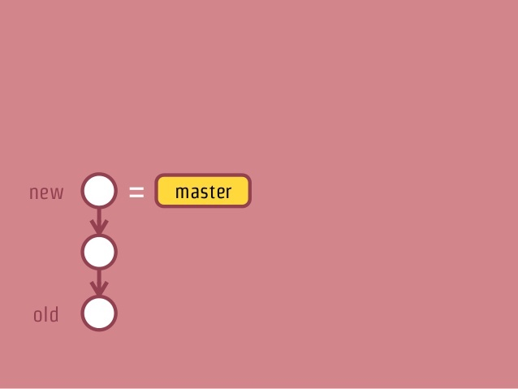
 | 例えばmasterブランチにコミットを複数行った場合、
 | 左記のようなコミットグラフとなります。
 | masterブランチは最新のコミットを指しています。

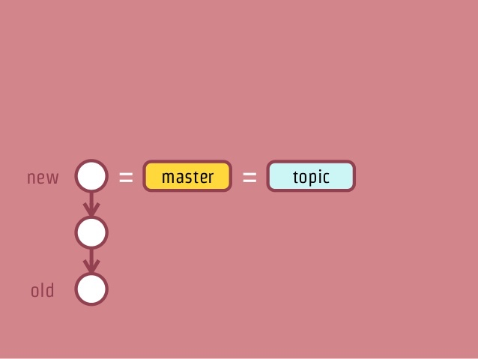
 | ここでtopicブランチを作成すると、
 | masterブランチと同じコミットを参照するブランチが作られます。
 | ※この時点ではまだ枝分かれしない。

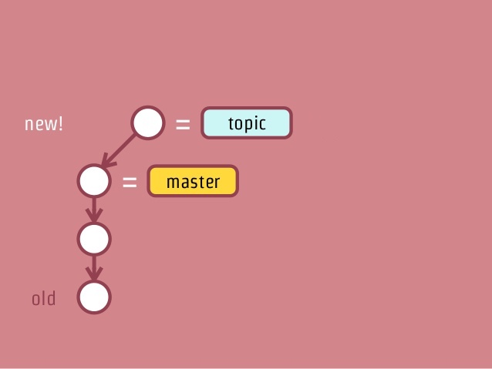
 | topicブランチに切り替えてコミットをすると、左記のようになります。
 | masterブランチは元のコミットを参照したままとなっています。

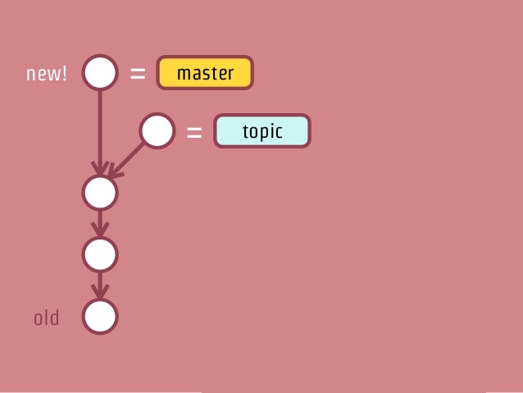
 | masterブランチに切り替えてコミットをすると、左記のようにコミットグラフが枝分かれします。
 | ※ブランチを切り替えてコミットした時点で初めて枝分かれする。
 | 以降はそれぞれのブランチに切り替えて作業をすることで、
 | お互いのブランチに影響を与えず並行作業することができます。

Gitで「ブランチを切る」とは、特定のコミットを表すハッシュ値を記録したファイルを作るということです。
そのため、ブランチの作成は一瞬で完了し、ブランチの切り替えも高速に行えます。

